戦闘画面
トップへ
リソースへ
画面サイズ1280＊720
戦闘画面 |  |  |  |  |  | 担当プランナー | 伊藤

α仕様のため変更が加えられると思われます

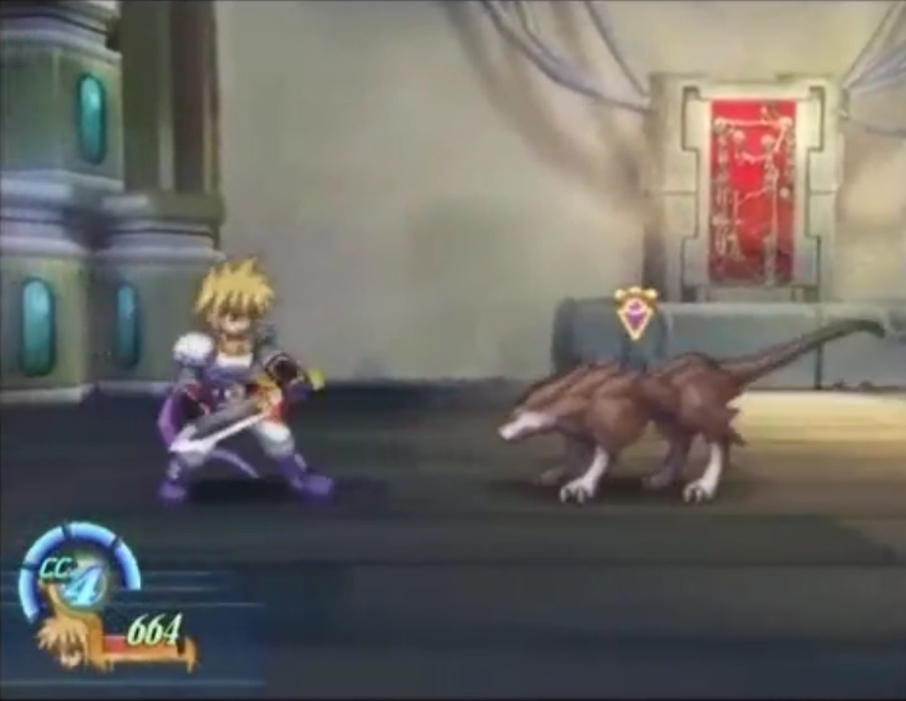
詳細内容 |  |  |  | 戦闘画面 | 画面イメージ
プレイヤーの浸食UIとセットされている技UIの領域は画面全体（1，1）にして（0, 0）から
（0.25，1）の位置までを占めます。
プレイヤー可動
画面内範囲
0.75*0.805
コンボUI
プレイヤー体力やステートのUIは（0.25, 0.805）から（1，1）の範囲を占めます。
プレイヤーの実動範囲は（0.25, 0）から（1, 0.805）までになります。
プレイヤー浸食状態UI
＋
セットされている技UI
コンボUIの表示位置は（0.05, 0.8）になります。

ターゲットUI
敵の頭上（位置は敵の仕様によって異なるので仮画像128＊128では中心軸の32pix上）
にはターゲットUIを表示します。
ターゲットについて
敵が単体の場合はその敵にターゲットをし、敵が複数存在する場合はターゲットしている
敵
敵を基準にカメラを離し、画面をズームアウトさせます。
ターゲットはゲームパッドLRボタン、キーボードQWキーで切り替えます。
プレイヤーはターゲットの方向を向いています。
プレイヤー体力＋ステートUI
ターゲットしている対象が消えた場合はプレイヤーは最後に向いていた向きを
基準に動作させてください。

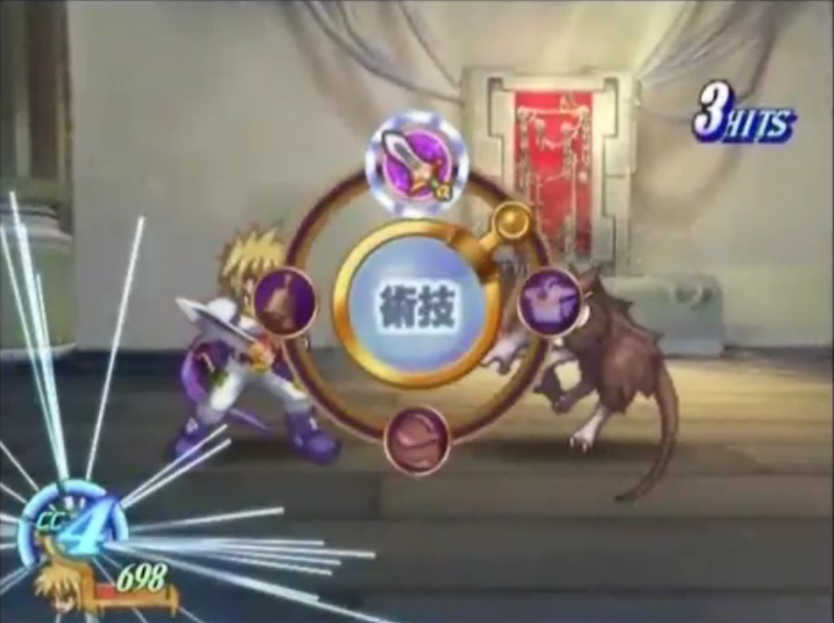
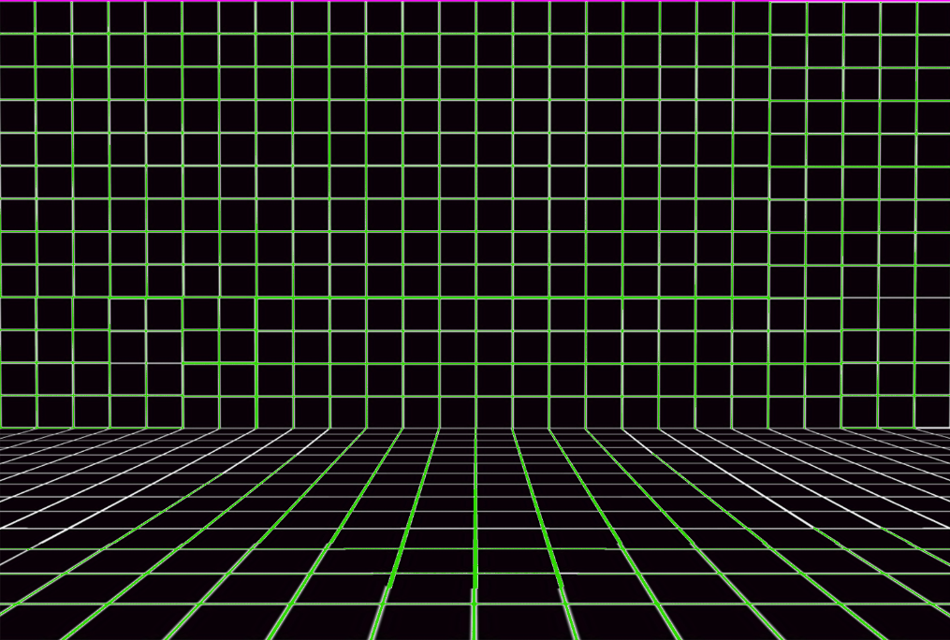
BGがサイズ
1500＊1010
で用意されている
ターゲットしているエネミーとプレイヤーが離れるとカメラがズームアウトします。
ターゲットしているエネミーとプレイヤーが近づくとカメラがズームインします。 |  |  |  | プレイヤー可動範囲仕様
（背景画像サイズ1500＊1010が画面いっぱいになるところまでズームアウト可能）
1000*580の1.5倍に縦幅は＋UI領域（140pix）

プレイヤーの攻撃が当たるとコンボを表示します。
コンボがつながる猶予は30ｆｒｍです。（攻撃ヒットから次のヒットが30ｆｒｍ以内ならつながる）
コンボ表示は発生すると左からスライドインし120frmの間更新がなかった場合
または別のコンボが発生した場合に10fmかけてフェードアウトします。

敵
ゲームパッドstartボタンまたはキーボードEキーでメニューを開きます。
α版では画面全体を止める段階まで作られていればOKです。（表示されるUIについては
現状未決定）
※仮エネミー仕様※
エネミーは128＊128で画像が用意されているので当たり判定は円形で作成してください。
プレイヤー体力＋ステートUI
ノックバックはプレイヤーの仕様にもありますが、一段目二段目では10pixほど、三段目では
400pixほどノックバックします。

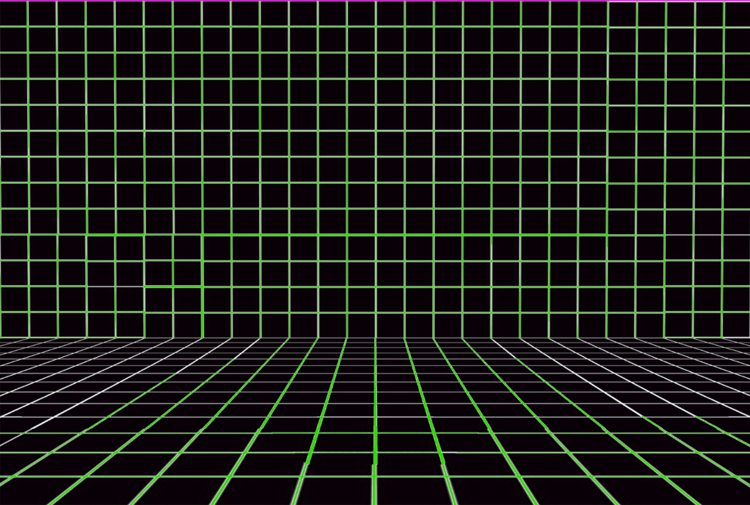
ズームアウトする
（イメージ）
ズームイン
（イメージ）
ズームアウトする
(イメージ)
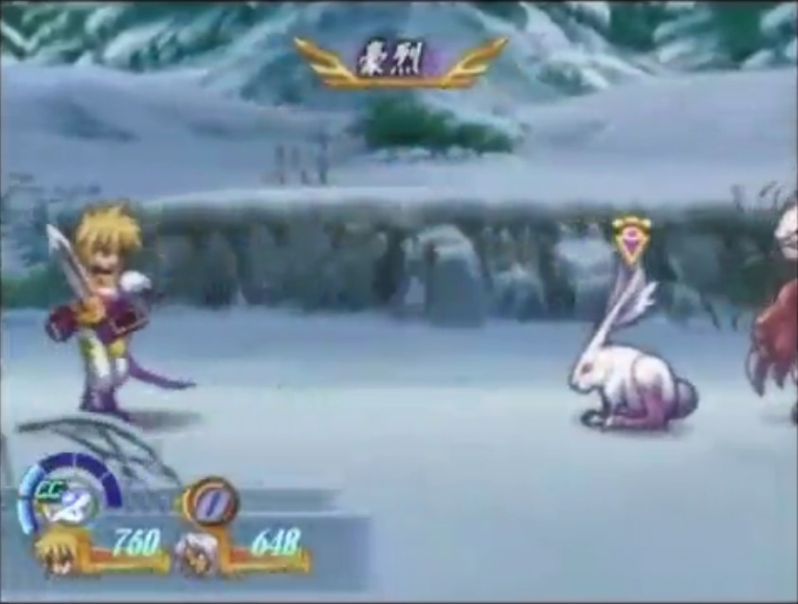

敵

プレイヤー体力＋ステートUI

キャラ画像の一コマは256＊256です
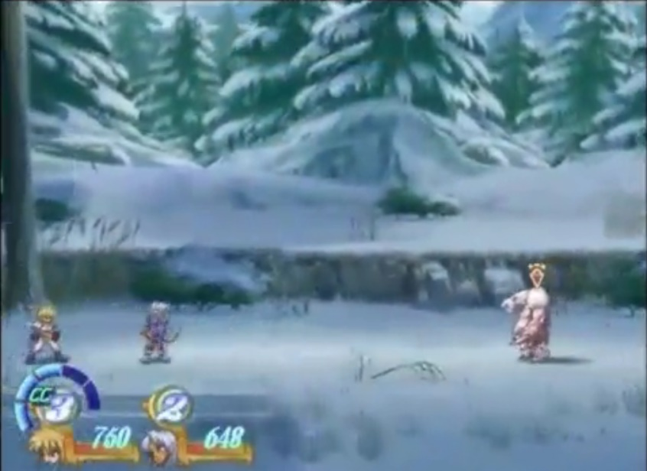
ズームアウト
（イメージ）
リソース

番号 | 名前 | 座標、サイズ | 内容
1 | pro_battle_bg.png | (-,-)1500*1010 | ステージの背景
2 | pro_enemy.png | (-,-)128*128 | エネミーの仮画像

プレイヤー（仮）
トップへ
リソースへ
仮プレイヤー画像は256＊256です。
プレイヤー |  |  |  |  |  | 担当プランナー |  | 伊藤

左向きは画像反転で行ってください
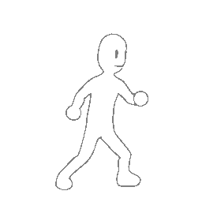
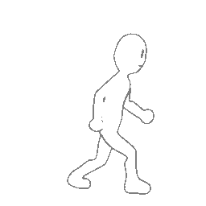
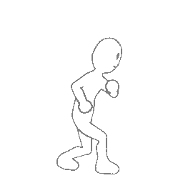
あたり判定
194*64
あたり判定
0.75*0.25
→戻る
動作仕様詳細内容 |  |  |  | プレイヤー立ち状態イメージ | プレイヤー歩き状態イメージ |  | プレイヤー後ろ歩き状態イメージ
基本プレイヤーは立ち状態を取ります。 |  |  |  | 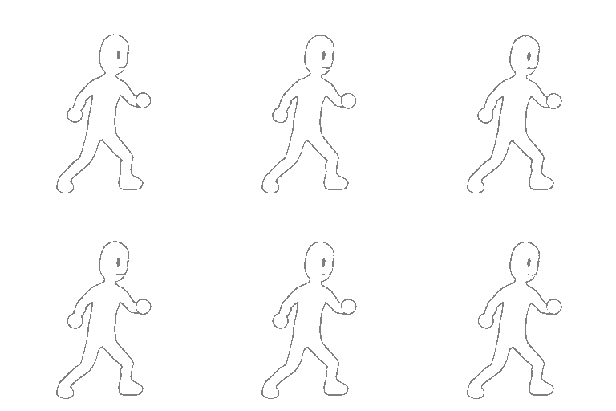 | 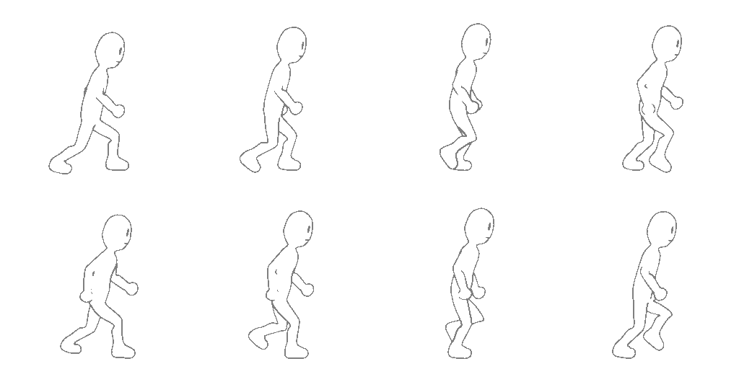 |  | 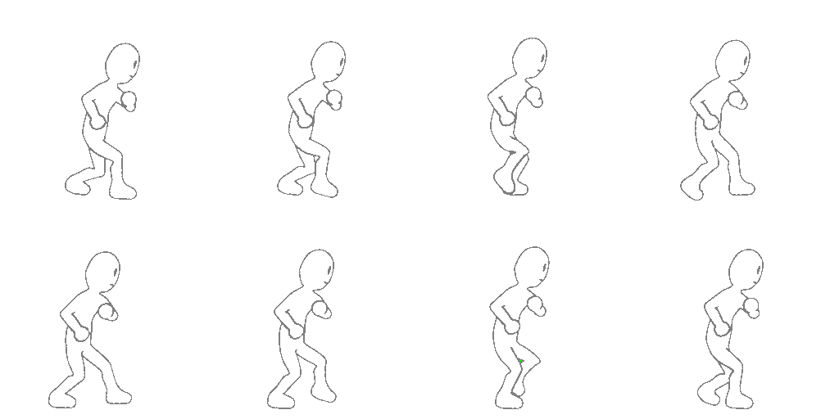
アニメーションのインターバルは基本5frmとしてください。

判定の配置は(0.45，0.17)
位になります
プレイヤーのあたり判定はプレイヤーの256＊256の四角のうち全体を（1，1）とし
（0.45, 0.17）辺りの位置から0.75＊0.17の四角を取ります。（地面との判定も
この四角を使用）ジャンプ時も同じ位置に四角の判定を取ってください。

→リンク
→リンク
プレイヤーの向きはターゲットしているエネミーによります。
ターゲットの切り替えや敵の後ろ側に回り向きが変わる際は振り返りアニメを再生
ターゲットについては戦闘画面仕様で詳しく記載します。

プレイヤーの移動にはゲームパッド左右キーおよびキーボード左右キーを使用します。
プレイヤーがターゲットに対し前に左右方向キー入力した場合は歩きアニメを再生し
プレイヤーが前に移動します。（velocityは5pix）
→リンク
ターゲットと反対方向に進んだ場合は後ろ歩きのアニメを再生し反対方向へ移動します。

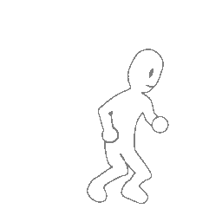
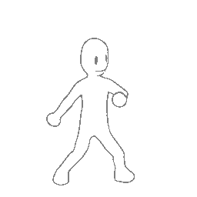
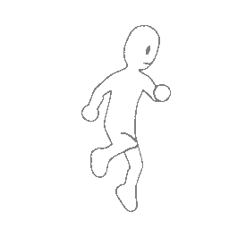
ジャンプボタン（ゲームパッドA、キーボードShift）を押した場合はジャンプしジャンプアニメを
再生し着地時は着地アニメを再生（ジャンプの最高到達点は上に300pix）
空中で方向キー左右が入力された場合は上昇/下降しながら移動 |  |  |  | プレイヤージャンプ状態イメージ | プレイヤー着地状態イメージ |  | プレイヤー振り返り状態イメージ
判定の配置はそのまま上へスライド
→戻る
（モーションはジャンプ/着地状態のまま、velocityは変わらず5pix） |  |  |  | 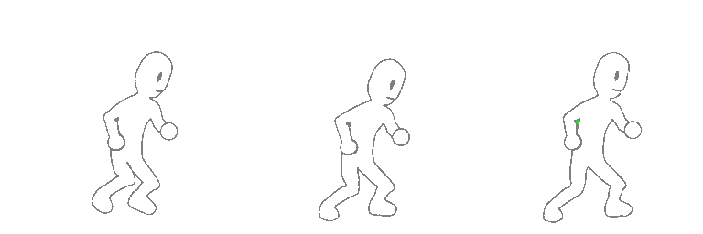
ジャンプ時のあたり判定は大きさは変わらず、プレイヤーの座標に準拠し移動します。

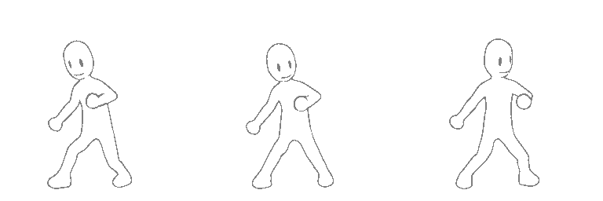
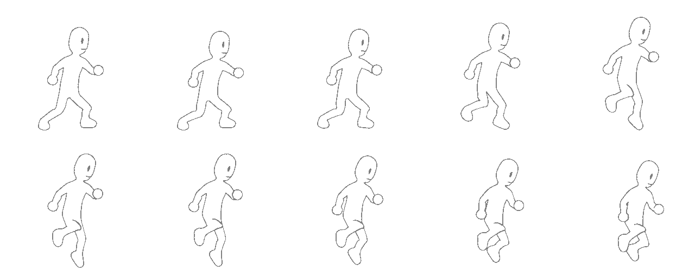

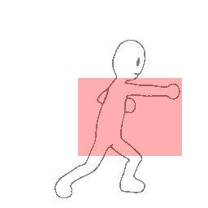
あたり判定
0.5*0.375
攻撃仕様詳細内容 |  |  |  | プレイヤー攻撃イメージ（一段目）
プレイヤーがジャンプ状態以外のときにゲームパッドXボタン、キーボードZキーを押された際、 |  |  |  | 
（以下通常攻撃ボタン）プレイヤー攻撃一段目をします。
プレイヤー攻撃一段目はアニメーションが再生されて15ｆｒｍ後、4コマ目と5コマ目の
10ｆｒｍの期間に0.5＊0.375の四角のあたり判定が発生します。
攻撃一段目のモーション中（35frm）の間にもう一度、通常攻撃ボタンが押された場合は
判定の配置は
(0.375，0.375)
位になります
攻撃二段目に移行します。
プレイヤー攻撃二段目ではアニメーションが再生されて15ｆｒｍ後、4コマ目と5コマ目の
10ｆｒｍの期間に0.375＊0.5の四角のあたり判定が発生します。
攻撃の判定：10ｆｒｍ
攻撃二段目のモーション中（35frm）の間にもう一度、通常攻撃ボタンが押された場合は
攻撃三段目に移行します。
プレイヤー攻撃三段目ではではアニメーションが再生されて15ｆｒｍ後、4～7コマ目の
20ｆｒｍの期間に0.75＊0.5の判定を発生させます。
三段目の攻撃中の20ｆｒｍはプレイヤーに無敵をつけてください。
三段目のモーションが終了した後の20ｆｒｍは通常攻撃ボタンを受け付けなくなります。

ヒット時のノックバックについて
エネミーは仮を用意していますが一段目及び二段目の攻撃ではエネミーは10pixほどノックバックし
三段目の攻撃では400pixほどノックバックさせてください。 |  |  |  | プレイヤー攻撃イメージ（二段目）
ノックバック先にステージの端があった場合そこで止まります。 |  |  |  | 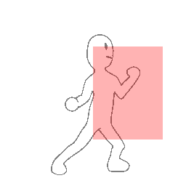 

あたり判定
0.375*0.5

判定の配置は(0.5，0.25)
位になります

攻撃の判定：10ｆｒｍ


あたり判定
0.75*0.5
 |  |  |  | プレイヤー攻撃イメージ（三段目）
 |  |  |  | 

判定の配置は(0.25，0.25)
位になります

攻撃の判定：20ｆｒｍ

キャラ画像の一コマは256＊256です
リソース

番号 | 名前 | 座標、サイズ | 内容
1 | pro_stand.png | (-,-)768*512 | 立ち状態の256＊256の6コマのアニメ
2 | pro_walk.png | (-,-)1024*512 | 歩き状態の8コマのアニメ
3 | pro_walk_back.png | (-,-)1024*512 | 後ろ歩き状態の8コマのアニメ
4 | pro_turn.png | (-,-)768*256 | 振り返りの3コマのアニメ
5 | pro_jump.png | (-,-)1280*512 | ジャンプの10コマのアニメ
6 | pro_land.png | (-,-)768*256 | 着地の3コマのアニメ
7 | pro_punch.png | (-,-)1792*256 | プレイヤー攻撃一段目アニメ
8 | pro_punch2.png | (-,-)1792*256 | プレイヤー攻撃二段目アニメ
9 | pro_punch3_ef.png | (-,-)2304*256 | プレイヤー攻撃三段目アニメ
10
11
12

